EVALUACION
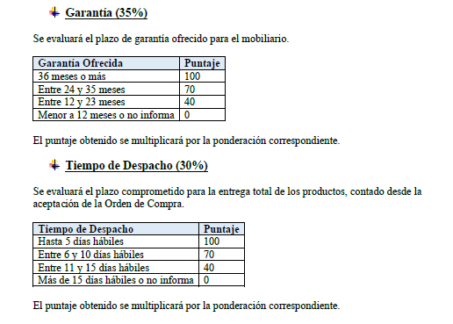
INFORME DE EVALUACION

EVALUACION DE LAS OFERTAS

Evaluacion de las Ofertas
 |  |  |  | ANALISIS ECONOMICO |  |  |  | PLAZO DE ENTREGA |  |  | GARANTIA |  |  | FINAL
N° | RUT PROVEEDOR | PROVEEDOR | SERVICIO | PRECIO MINIMO OFERTADO | PRECIO OFERTADO A EVALUAR | PUNTAJE | 35% | DIAS OFERTADOS | PUNTAJE | 30% | CUMPLE | PUNTAJE | 30% | PUNTAJE FINAL
1 | 77324357-3 | LEFI SPA EMPRESA | MOBILIARIO GENERAL
2 | 76058118-6 | MUEBLES HP LIMITADA | MOBILIARIO GENERAL
1 | 76102918-5 | COMERCIAL HAGELIN | MOBILIARIO GENERAL | 6,723,436 | 6,723,436 | 100 | 35 | 10 | 70 | 21 | 36 MESES | 100 | 30 | 86

